9月社保&公积金、8月补缴
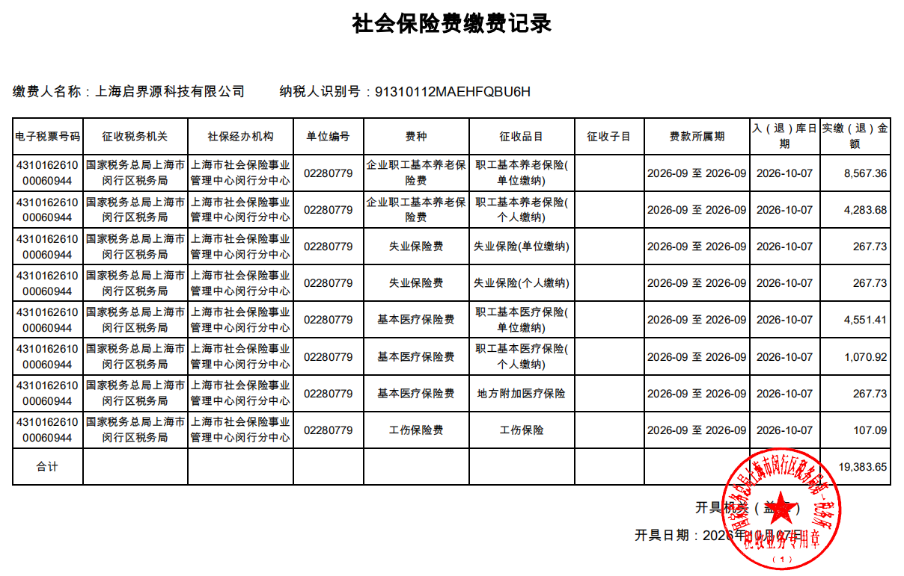
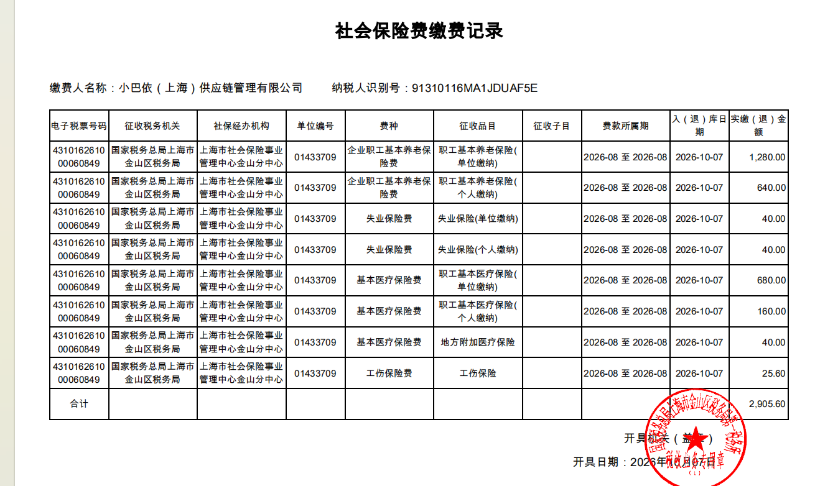

上海启界源科技有限公司-员工公积金缴纳明细台账 |  |  |  |  |  |  |  |  |  |  | （2026年9月）上海启界源科技有限公司-员工社保缴纳明细台账
序号 | 姓名 | 户口性质 | 所属部门 | 个人社保账号 | 缴费基数 | 企业缴费-5% | 小计 | 个人缴费-5% | 小计 | 合计 | 序号 | 姓名 | 户口性质 | 所属部门 | 个人社保账号 | 缴费基数 | 企业缴费 |  |  |  |  | 小计 | 个人缴费 |  |  | 小计 | 合计
 |  |  |  |  |  | 5% |  | 5% |  |  |  |  |  |  |  |  | 养老 | 医疗（生育） | 地方附加医疗保险 | 失业 | 工伤 |  | 养老 | 城镇医疗 | 失业
 |  |  |  |  |  |  |  |  |  |  |  |  |  |  |  |  | 16% | 8.50% | 0.50% | 0.50% | 0.2% |  | 8% | 2% | 0.50%
4 | 张三 | 城镇 |  |  | 8000 | 400 | 400.00 | 400 | 400.00 | 800.00 | 4 | 张三 | 城镇 |  |  | 8000 | 1280 | 680 | 40 | 40 | 16 | 2056 | 640 | 160 | 40 | 840 | 2896
合计 |  |  |  |  | 71000.00 | 3550.00 | 3550.00 | 3550.00 | 400.00 | 7100.00 | 合计 |  |  |  |  | 73546.00 | 11767.36 | 6251.41 | 367.73 | 367.73 | 147.09 | 18901.32 | 5883.68 | 1470.92 | 367.73 | 7722.33 | 26623.65

 |  |  |  |  |  |  |  |  | #REF!
 |  |  |  |  |  |  |  |  |  |  |  |  |  |  |  |  |  |  |  |  |  |  |  |  |  | #REF!
分割线
注* 标黄人员为下月需补缴本月的人员

2026年计薪天数
